Sheet1
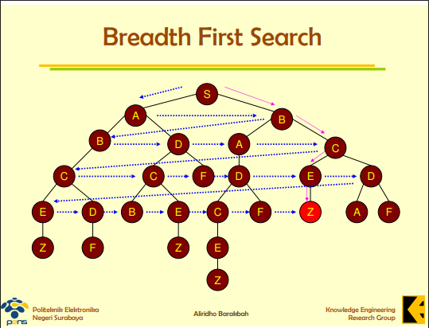
Langkah | Level | Node yang Dikeluarkan (Dievaluasi) | Node Anak yang Dimasukkan | Isi Antrean Saat Ini (Kiri = Depan, Kanan = Belakang)
0 | 0 |  | S | S
1 | 0 | S | A, B | A, B
2 | 1 | A | B, D | B, B, D
3 | 1 | B | A, C | B, D, A, C
4 | 2 | B | C | D, A, C, C
5 | 2 | D | C, F | A, C, C, C, F
6 | 2 | A | D | C, C, C, F, D
7 | 2 | C | E, D | C, C, F, D, E, D
8 | 3 | C | E, D | C, F, D, E, D, E, D
9 | 3 | C | B, E | F, D, E, D, E, D, B, E
10 | 3 | F |  | D, E, D, E, D, B, E
11 | 3 | D | C, F | E, D, E, D, B, E, C, F
12 | 3 | E | Z | D, E, D, B, E, C, F, Z

